الصور الأصلية
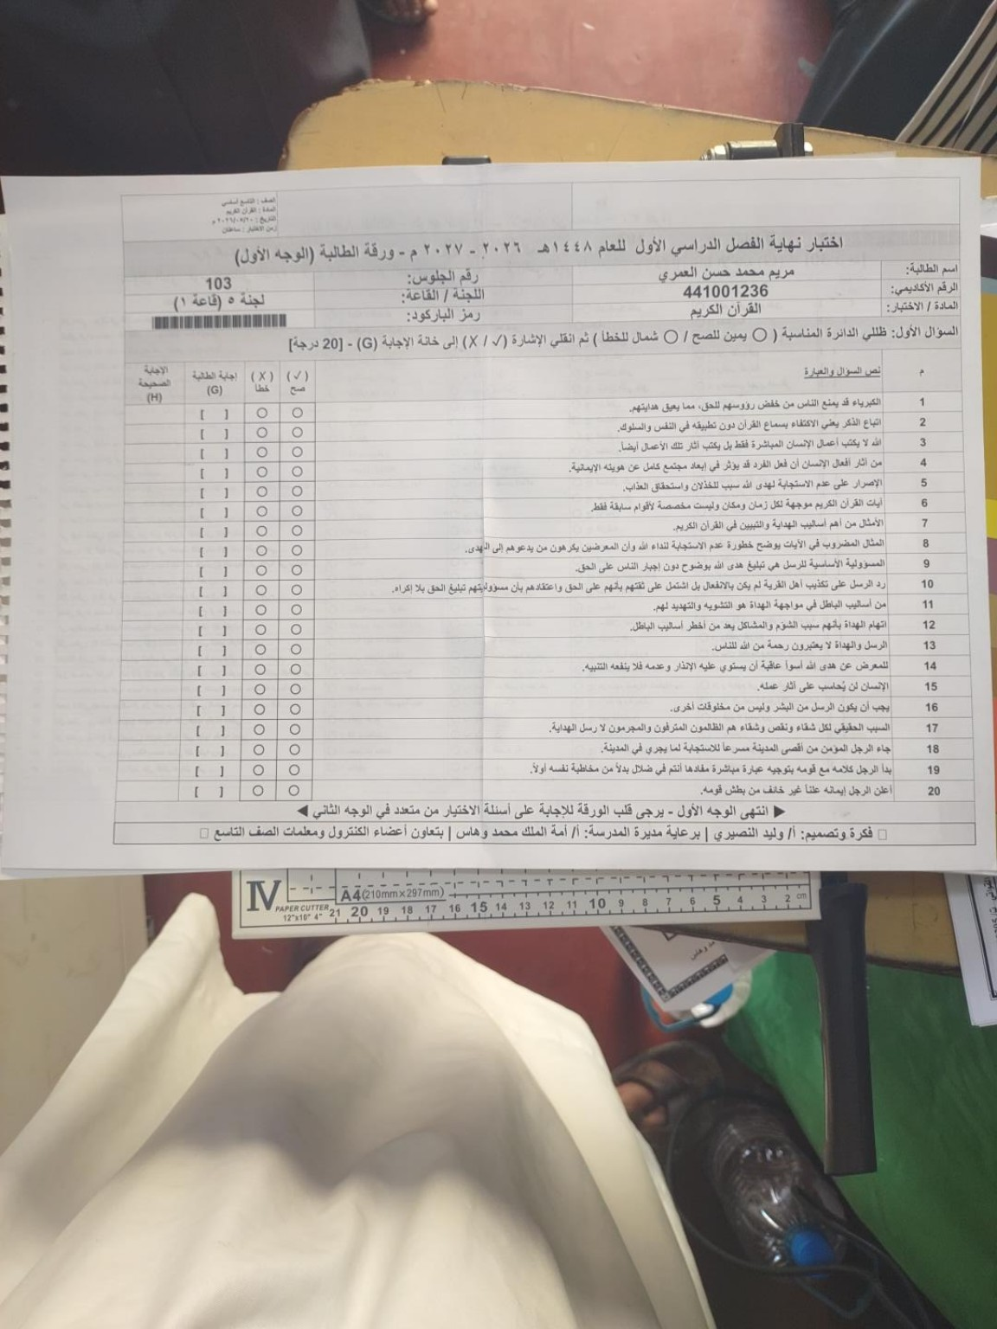
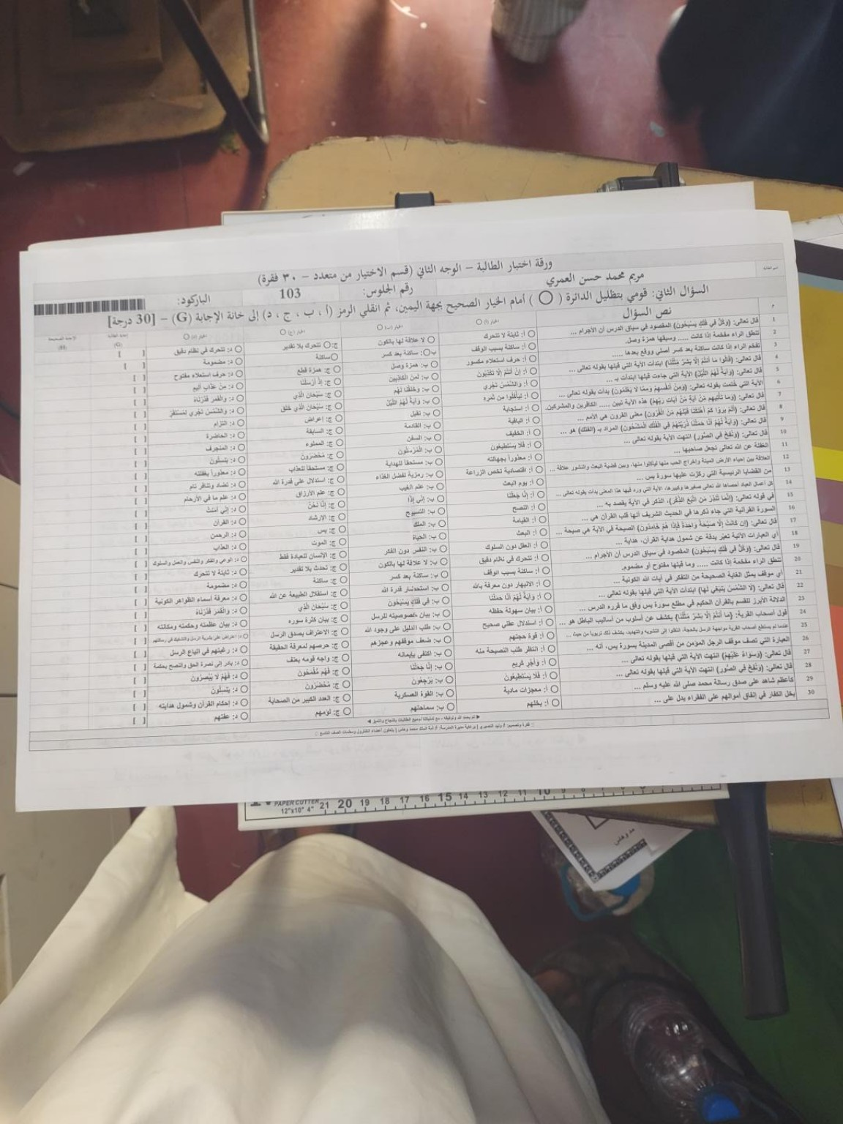
الوجه الأول — 20 سؤال صح/خطأ | الوجه الثاني — 30 سؤال اختيار من متعدد

